PSVersionTable
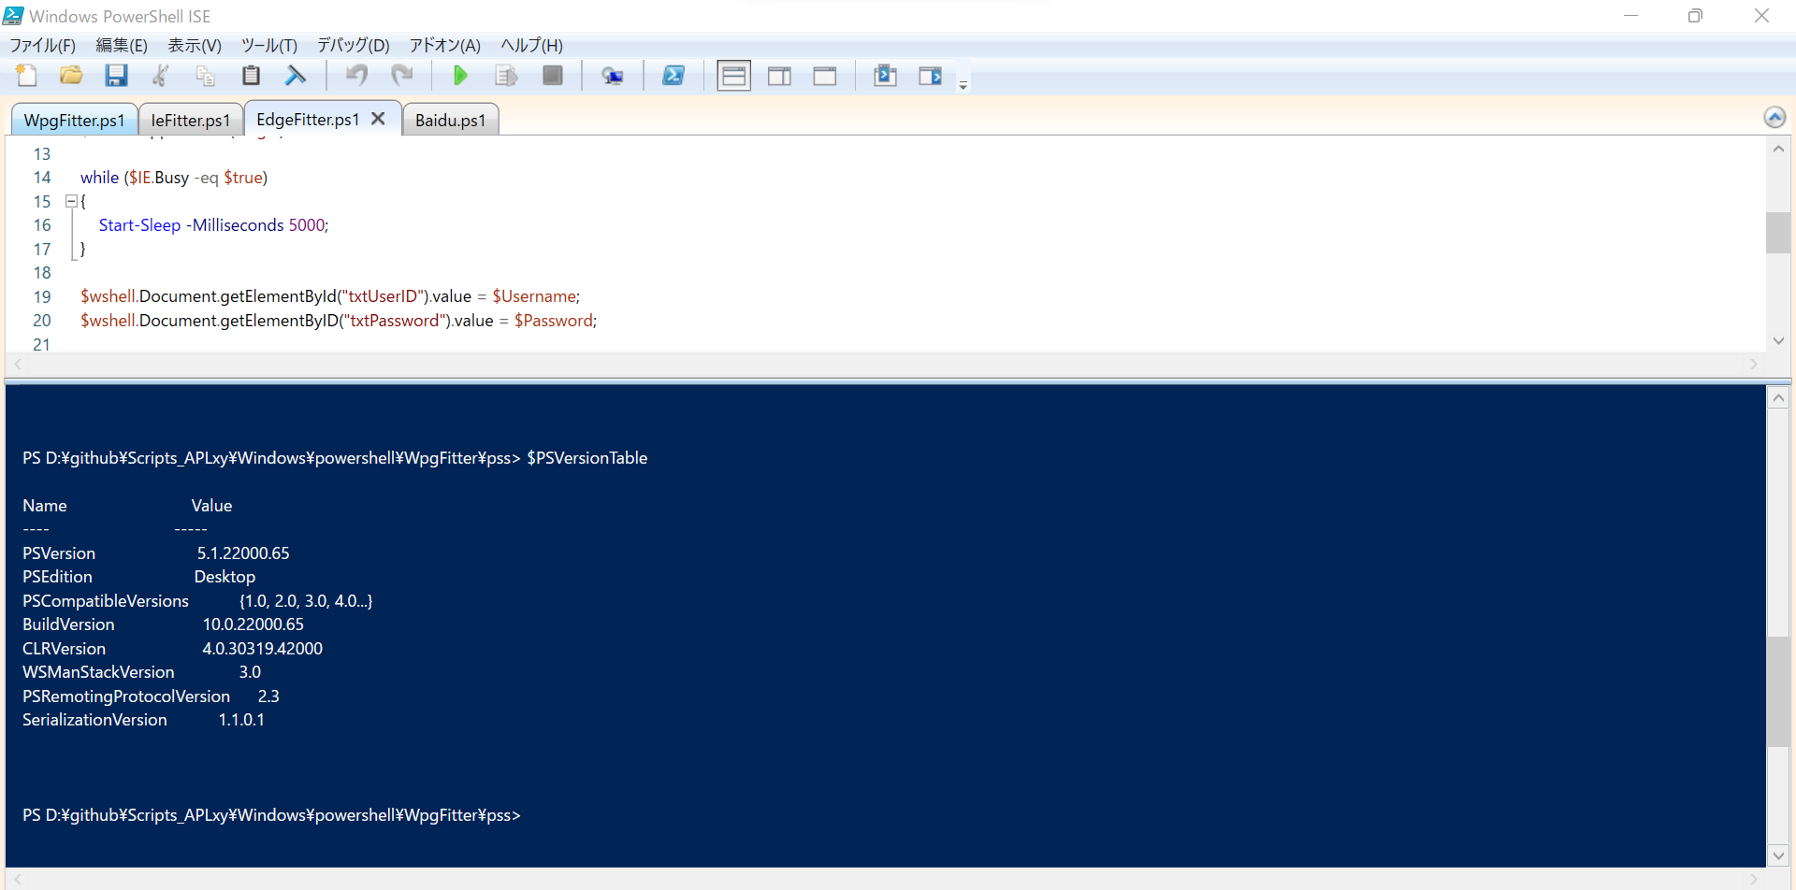
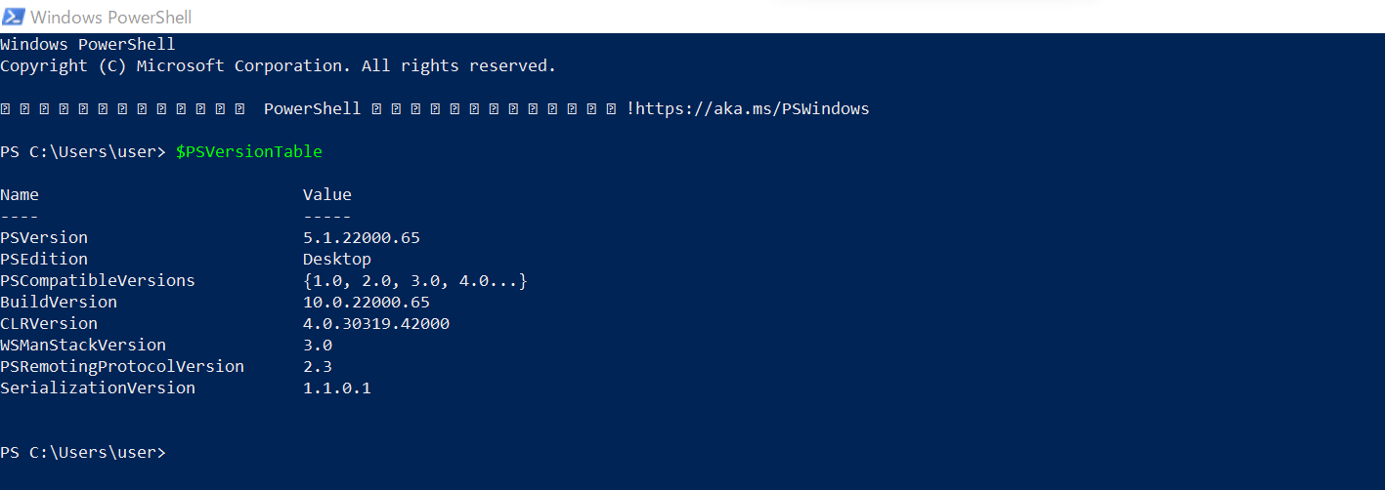
在打开的界面中执行如下命令：
 | $PSVersionTable

Win10如何检查 PowerShell 版本
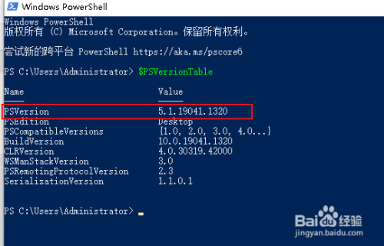
Win10如何检查 PowerShell 版本
 | https://jingyan.baidu.com/article/ca00d56c41ed89a89eebcfa3.html

在打开的 PowerShell 窗口中，键入$PSVersionTable ，然后按 Enter。
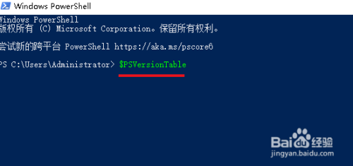

在“PSVersion”的右侧显示的值就是PowerShell 版本号。

